固定资产采购申请单第2页
固定资产申请单

固定资产采购描述 |  | 第二页

 | 内容包括且不限于固定资产采购理由；固定资产采购用途、预计
 | 效益回收期以及其他需要特别说明的事项

 | H6座椅通风加热项目，ECU产品需要1套用于集成电路板状态固件烧录及功能检测的工装。采购明细、技术要求文件见附件。 备注：预估价格仅供参考，最终以采购定价为准。

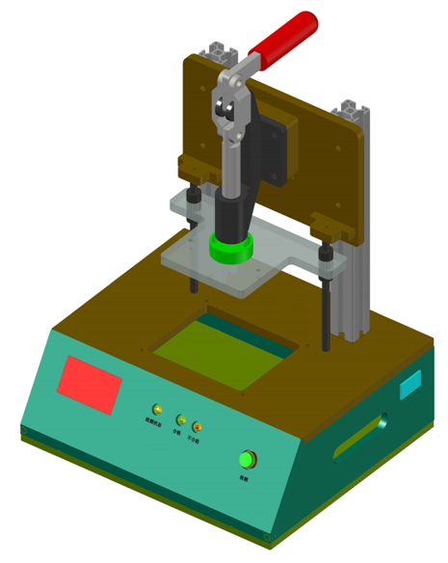

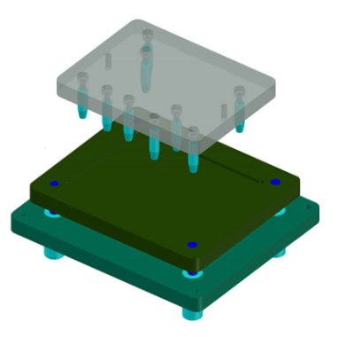

样式参考图

